Contents
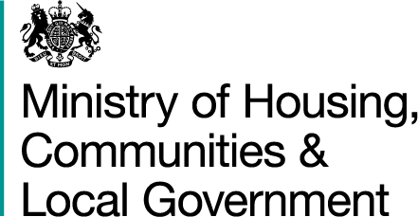
 |  | Local authorities' action under the homelessness provisions of the 1985 and 1996 Housing Acts
Quarterly data from Q2 2014 - Q1 2018 (Revised)
England
13 December 2018

Live Table 784a: Local authorities' action under the homelessness provisions of the 1985 and 1996 Housing Acts

Quarter: | Q1 2018
 | Q4 2017
 | Q3 2017
 | Q2 2017
 | Q1 2017
 | Q4 2016
 | Q3 2016
 | Q2 2016
 | Q4 2015
 | Q3 2015
 | Q2 2015
 | Q1 2015
 | Q4_2014
 | Q3_2014
 | Q2_2014

Some of the Jan - Mar 2018 data was revised as previously imputed values could be replaced with reported data. Also, some data a local authority had submitted in Q2 2017, Q3 2017, Q4 2017 and Q1 2018 were found to be incorrect and had to be estimated. These revisions are marked with an 'R' in the tables. More information is given in the associated statistical release Statutory homelessness and homelessness prevention and relief, England, January to March 2018 (Revised) available from:
https://www.gov.uk/government/collections/homelessness-statistics

For all other homelessness tables:
https://www.gov.uk/government/statistical-data-sets/live-tables-on-homelessness

Related Statistics
All MHCLG homelessness statistics, including the written statistical release, can be found at:
https://www.gov.uk/government/collections/homelessness-statistics
 |  |  | Responsible Analysts: Duncan Gray, Monika Krzykawska
 |  |  | Statistical enquiries: (office hours) 0303 444 4440, 0303 444 2241: homelessnessstats@communities.gov.uk
 |  |  | Media Enquiries: 0303 444 1209

